7-ARCHIVOS PARA CONSULTA
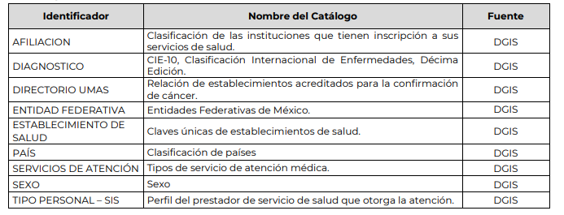
Archivo guías de intercambio y estructura carga masiva 2022 |  | http://www.dgis.salud.gob.mx/contenidos/intercambio/iis_guias_gobmx.html

Catálogos | http://www.dgis.salud.gob.mx/contenidos/intercambio/iis_catalogos_gobmx.html

